Sheet2
场景 | 流程 | 内存异常 | 磁盘异常 | 涉及函数 | 评审
拆分 | 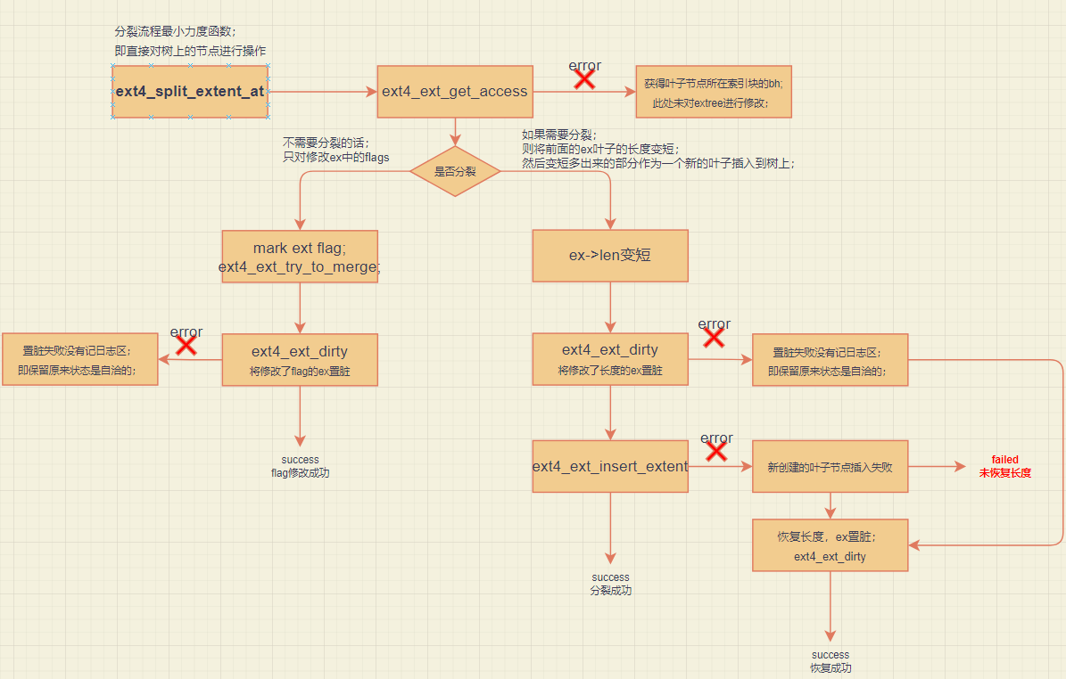 | 否 | 是 | ext4_split_extent_at
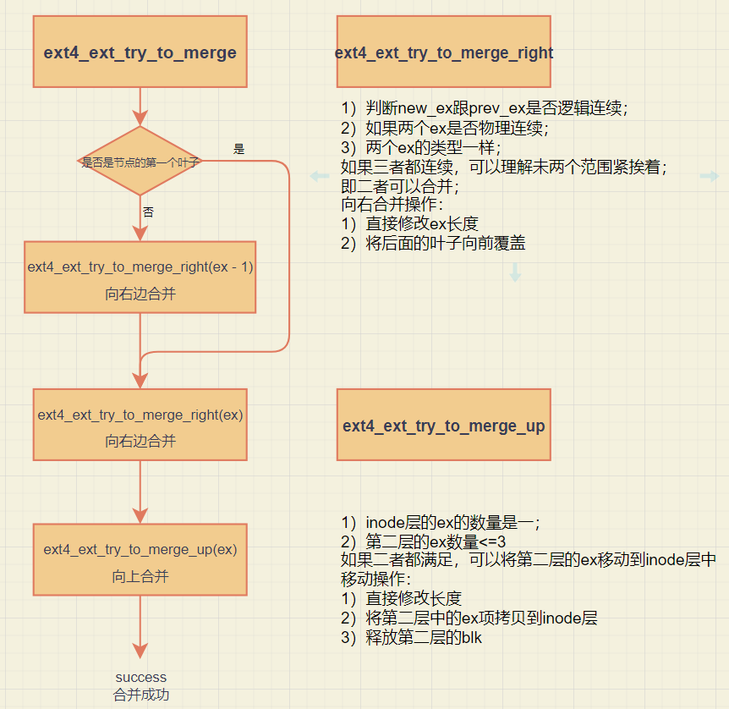 合并 | 虽然在merge函数中都没有看到将bh置为dirty的 函数，但是在合并函数调用点之后会调用 ext4_ext_dirty函数将bh或者是inode置脏，加入 jbd管理。 | 否 | 否 | ext4_ext_try_to_merge ext4_ext_try_to_merge_right ext4_ext_try_to_merge_up
插入 | 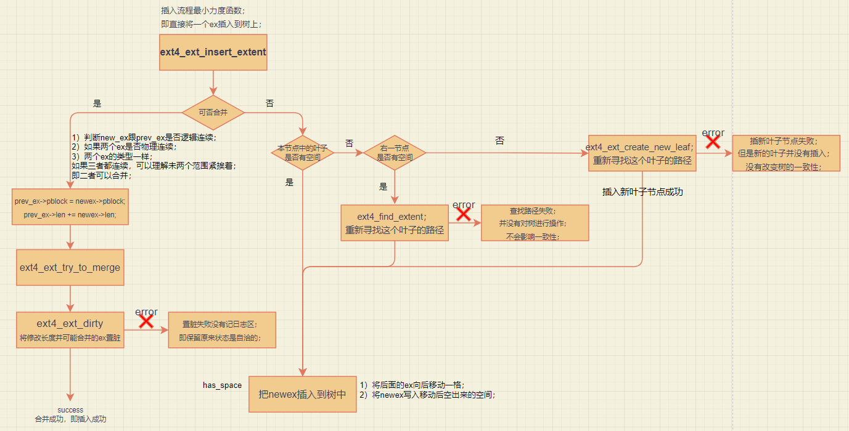 | 否 | 否 | ext4_ext_insert_extent
 | 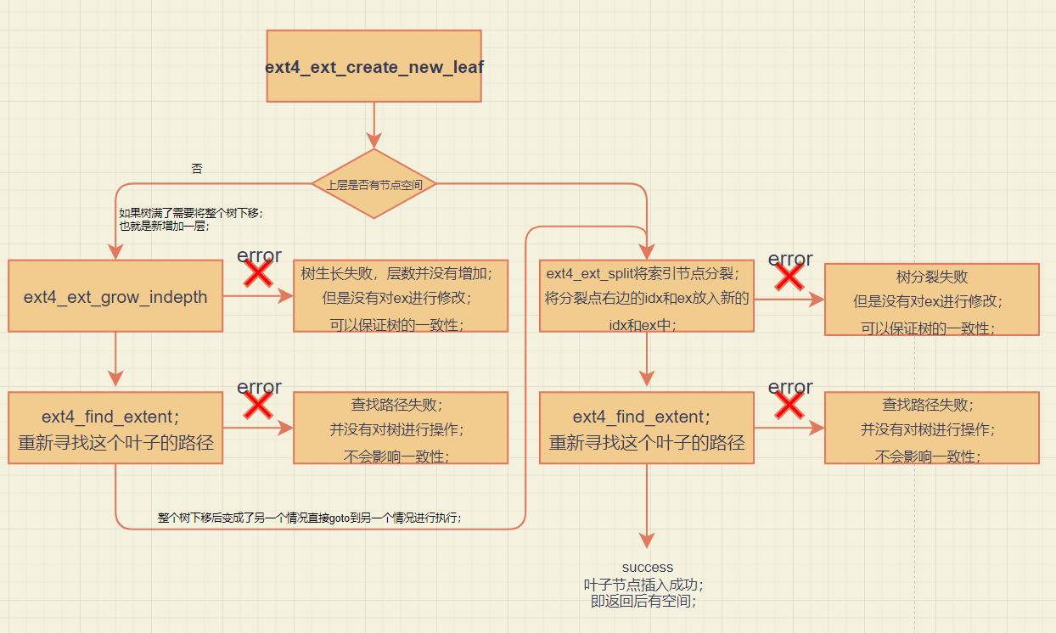 | 否 | 否 | ext4_ext_create_new_leaf
 | 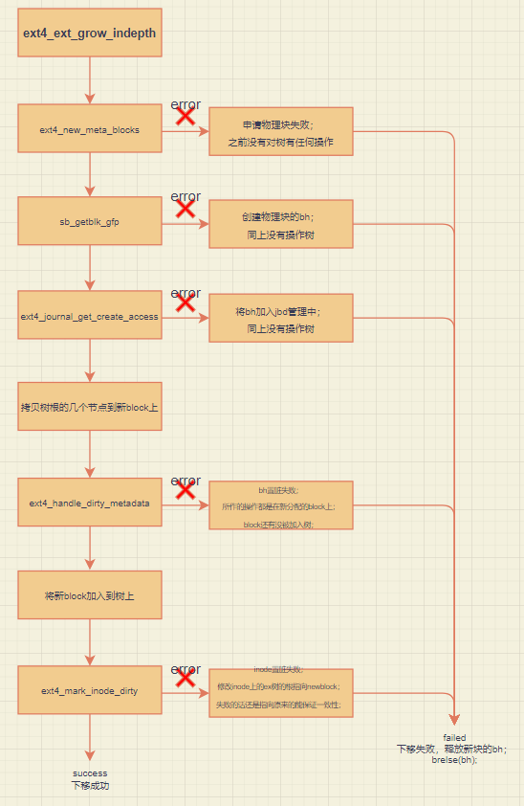 | 否 | 否 | ext4_ext_grow_indepth
 | 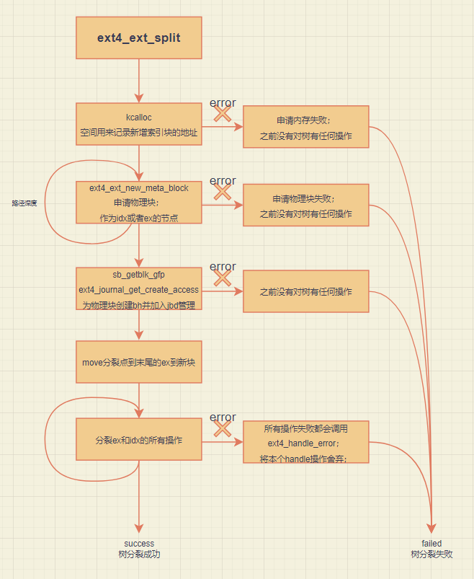 | 否 | 否 | ext4_ext_split
删除 | 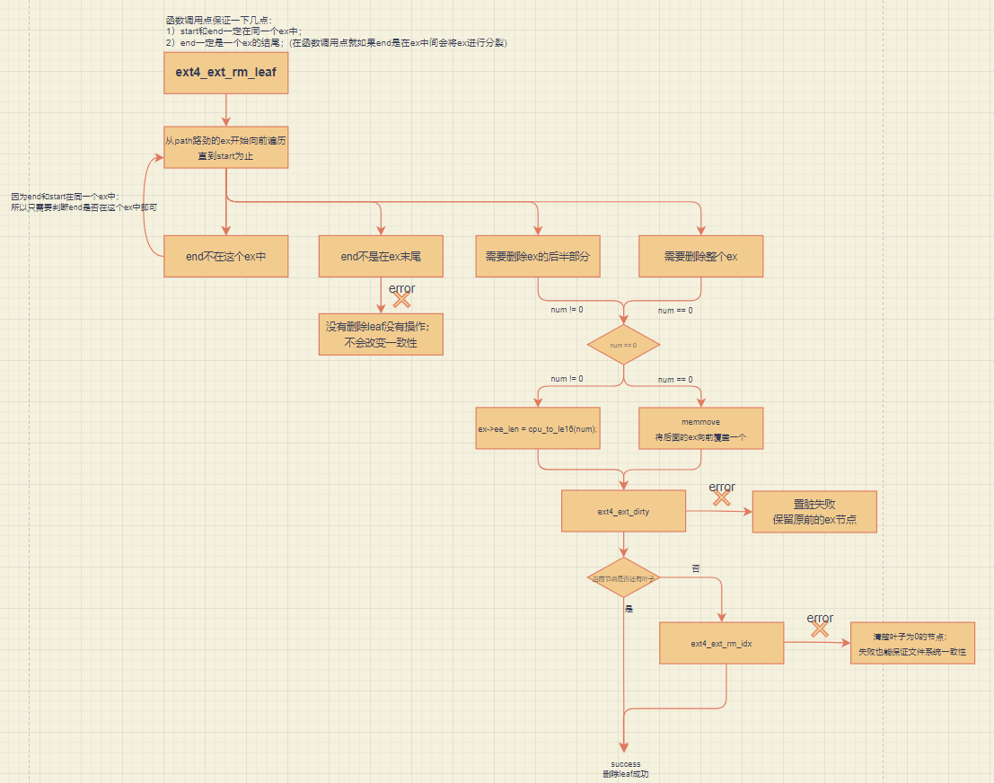 | 否 | 否 | ext4_ext_rm_leaf
 | 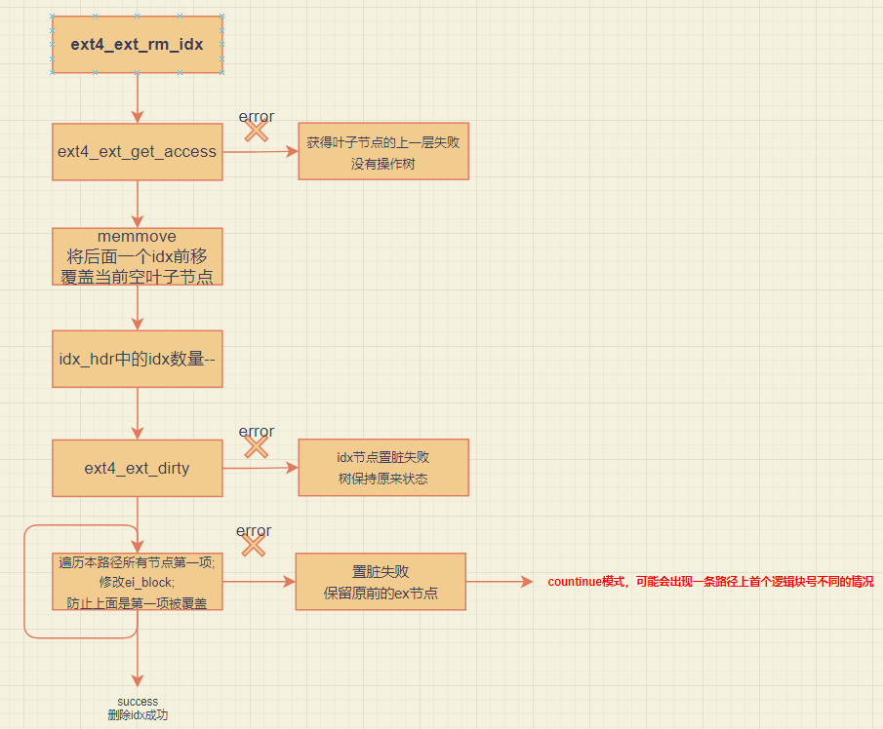 | 是 | 否 | ext4_ext_rm_idx

